Table 50
2.15. Nacidos vivos según provincia y municipio de residencia de la madre por sexo y zona. Año 2020 (conclusión) Unidad
PROVINCIA Y MUNICIPIO Ambos sexos Hombres |  |  |  |  |  |  | Mujeres
DE RESIDENCIA | Total | Urbana | Rural | Total | Urbana | Rural |  | Total | Urbana | Rural

Santiago de Cuba | 11,372 | 8,519 | 2,853 | 5,814 | 4,353 | 1,461 |  | 5,558 | 4,166 | 1,392
Contramaestre | 1,176 | 766 | 410 | 611 | 389 | 222 |  | 565 | 377 | 188
Mella | 381 | 270 | 111 | 204 | 147 | 57 |  | 177 | 123 | 54
San Luis | 870 | 555 | 315 | 462 | 279 | 183 |  | 408 | 276 | 132
Segundo Frente | 492 | 164 | 328 | 234 | 87 | 147 |  | 258 | 77 | 181
Songo - La Maya | 962 | 530 | 432 | 492 | 277 | 215 |  | 470 | 253 | 217
Santiago de Cuba | 5,436 | 5,054 | 382 | 2,806 | 2,598 | 208 |  | 2,630 | 2,456 | 174
Palma Soriano | 1,320 | 867 | 453 | 658 | 428 | 230 |  | 662 | 439 | 223
Tercer Frente | 337 | 147 | 190 | 164 | 71 | 93 |  | 173 | 76 | 97
Guamá | 398 | 166 | 232 | 183 | 77 | 106 |  | 215 | 89 | 126
Guantánamo | 5,865 | 3,725 | 2,140 | 3,043 | 1,945 | 1,098 |  | 2,822 | 1,780 | 1,042
El Salvador | 511 | 152 | 359 | 267 | 78 | 189 |  | 244 | 74 | 170
Manuel Támes | 450 | 245 | 205 | 222 | 122 | 100 |  | 228 | 123 | 105
Yateras | 247 | 23 | 224 | 122 | 11 | 111 |  | 125 | 12 | 113
Baracoa | 842 | 478 | 364 | 445 | 261 | 184 |  | 397 | 217 | 180
Maisí | 369 | 50 | 319 | 184 | 21 | 163 |  | 185 | 29 | 156
Imías | 267 | 129 | 138 | 151 | 77 | 74 |  | 116 | 52 | 64
San Antonio del Sur | 361 | 93 | 268 | 191 | 47 | 144 |  | 170 | 46 | 124
Caimanera | 161 | 124 | 37 | 88 | 64 | 24 |  | 73 | 60 | 13
Guantánamo | 2,438 | 2,378 | 60 | 1,256 | 1,230 | 26 |  | 1,182 | 1,148 | 34
Niceto Pérez | 219 | 53 | 166 | 117 | 34 | 83 |  | 102 | 19 | 83
Isla de la Juventud | 874 | 768 | 106 | 464 | 403 | 61 |  | 410 | 365 | 45

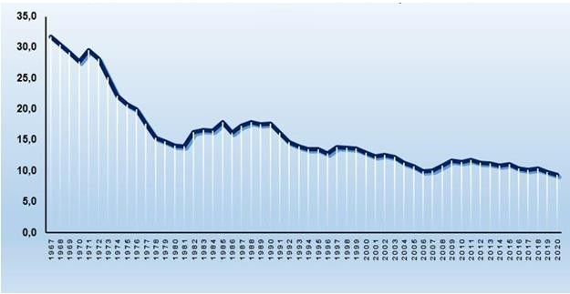
CUBA. TASA BRUTA DE NATALIDAD. 1967-2020
CUBA. TASA DE FECUNDIDAD GENERAL. 2000-2020 (Por mil mujeres de 15-49 años)

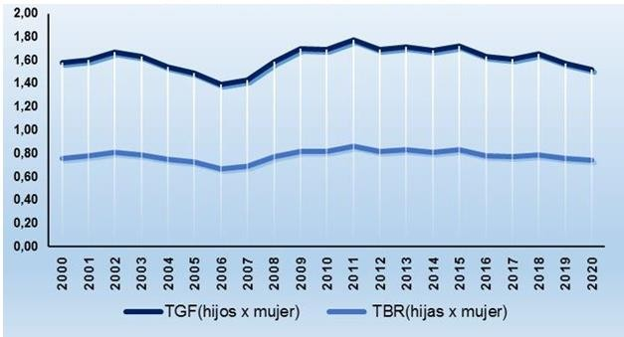
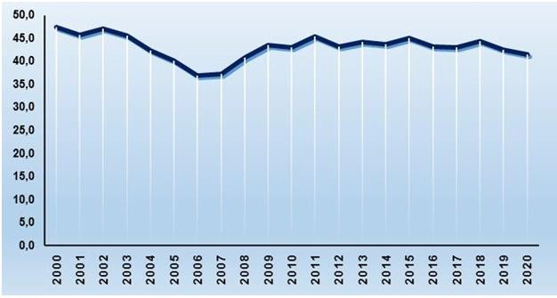
CUBA. TASA GLOBAL DE FECUNDIDAD Y TASA BRUTA DE REPRODUCCIÓN. 2000-2020
CUBA. TASAS ESPECÍFICAS DE FECUNDIDAD POR EDADES DE 15-49 AÑOS. AÑO 2020

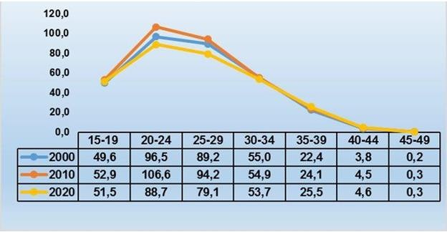
TASA BRUTA DE NATALIDAD POR PROVINCIAS. AÑO 2020
TASA BRUTA REPRODUCCIÓN POR PROVINCIAS. AÑO 2020
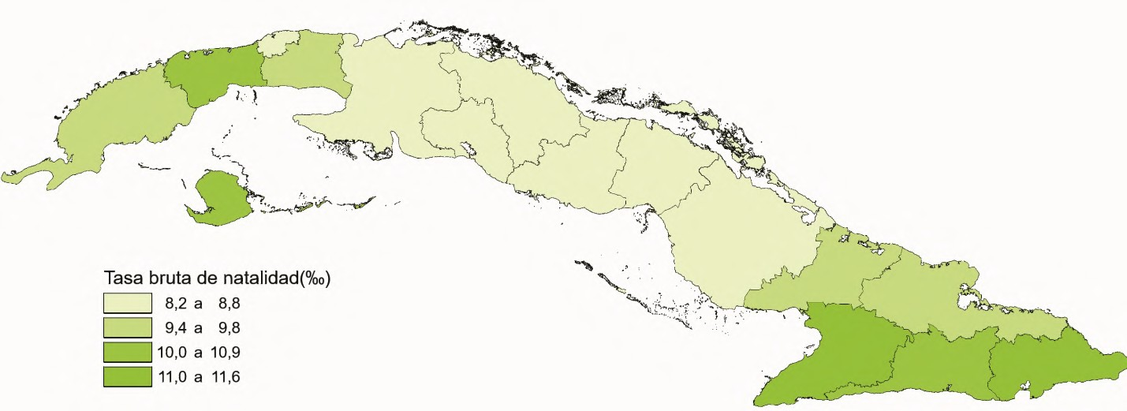
TASA GENERAL DE FECUNDIDAD POR PROVINCIAS. AÑO 2020

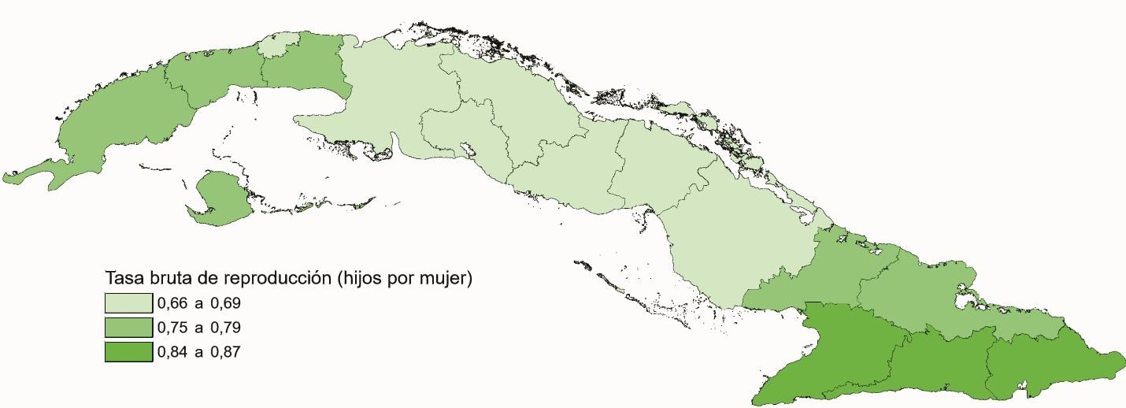
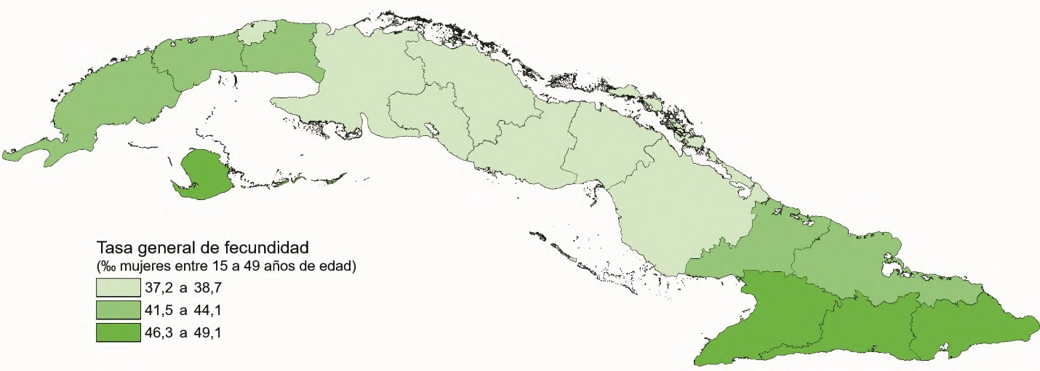
Capítulo 3. DEFUNCIONES ANUARIO DEMOGRÁFICO DECUBA 2020

